таблица 1
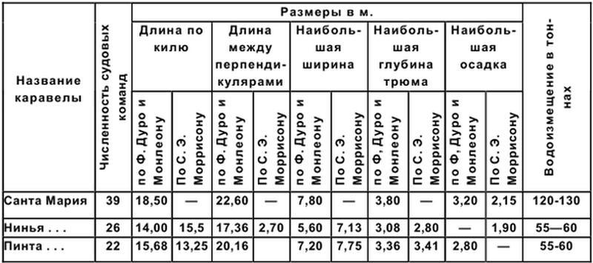

таблица 1 |  |  |  | таблица 2
Название каравеллы | численность судовых команд | водоизмещение в тоннах
 |  | Минимум | Максимум | название кореллы | метод измерений по… | Длина по килю | Длина между перпендикулярами | Наибольшая ширина | наибольшая глуюина трюма | наибольшая осадка
Санта Мария | 39 | 120 | 130 | Санта Мария | Ф. дуро и Монлеону | 18.5 | 22.6 | 7.8 | 3.8 | 3.2
Нинья… | 26 | 55 | 60 | Санта Мария | по С.Э. Моррисону | - | - | - | - | 2.15
Пинта… | 22 | 55 | 60 | Нинья… | Ф. дуро и Монлеону | 14 | 17.36 | 5.6 | 3.08 | -
 |  |  |  | Нинья… | по С.Э. Моррисону | 15.5 | 2.7 | 7.13 | 2.8 | 1.9
 |  |  |  | Пинта… | Ф. дуро и Монлеону | 15.68 | 20.16 | 7.2 | 3.36 | 2.8
 |  |  |  | Пинта… | по С.Э. Моррисону | 13.25 | - | 7.75 | 3.41 | -

таблица 2
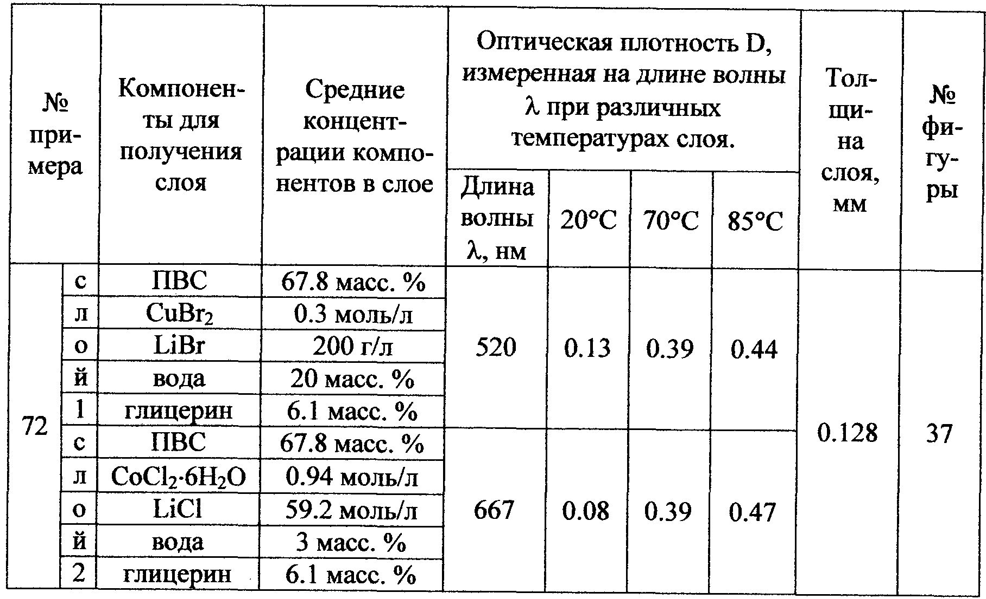

таблица 1 - рецепты |  |  | таблица 2 - данные опытов |  |  | таблица 3 - измерения
№ примера | компонент | концентрация | № примера | толщина слоя, мм | № фигуры | № примера | длина волны (нм) | температура (C°) | Оптическая плотность (D)
1 | ПВС | 67.8 масс. % | 1 | 0.128 | 37 | 1 | 520 | 20 | 0.13
1 | CuBr2 | 0,3 моль.л | 2 | 0.128 | 37 | 1 | 520 | 70 | 0.39
1 | LiBr | 200 г/л |  |  |  | 1 | 520 | 85 | 0.44
1 | вода | 20 масс. % |  |  |  | 2 | 667 | 20 | 0.08
2 | глицерин | 6.1 масс. % |  |  |  | 2 | 667 | 70 | 0.39
2 | ПВС | 67.8 масс. % |  |  |  | 2 | 667 | 85 | 0.47
2 | CoCI2-6H2O | 0.94 моль/л
2 | LiCI | 59.2 моль/л
2 | вода | 3 масс. %
2 | глицерин | 6.1 масс. %

таблица 3
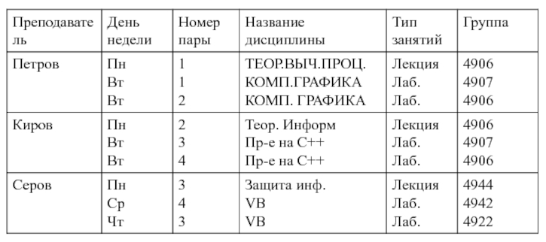

таблица 1 |  |  | таблица 2 |  |  | таблица 3 |  | Таблица 4
код дисциплины | Название дисциплины | Тип занятий | код преподавателя | Фамилия преподавателя | Название дисциплины | Код дисциплины |  | номер пары | номер группы | день недели | код дисциплины | Преподаватель
1 | ТЕОР.ВЫЧ.ПРОЦ. | Лекция | 1 | Петров | ТЕОР.ВЫЧ.ПРОЦ. | 1 | лаб. | 1 | 4906 | пн | 1 | Петров
2 | КОМП.ГРАФИКА | Лаб. | 1 | Петров | КОМП.ГРАФИКА | 2 | лекция | 2 | 4906 | вт | 2 | Петров
3 | Теор.Информ | Лекция | 2 | Киров | Теор.Информ |  |  | 2 | 4906 | пн | 3 | Киров
3 | Пр-е на С++ | Лаб. | 2 | Киров | Пр-е на С++ |  |  | 4 | 4906 | вт | 3 | Киров
4 | Защита инф. | Лекция | 3 | Серов | Защита инф. |  |  | 1 | 4907 | вт | 2 | Петров
5 | VB | Лаб. | 4 | Серов | VB |  |  | 3 | 4907 | вт | 3 | Киров
 |  |  |  |  |  |  |  | 3 | 4922 | чт | 5 | Серов
 |  |  |  |  |  |  |  | 4 | 4942 | ср | 5 | Серов
 |  |  |  |  |  |  |  | 3 | 4944 | пн | 4 | Серов

